コントローラーボタン配置図
コントローラ配置図
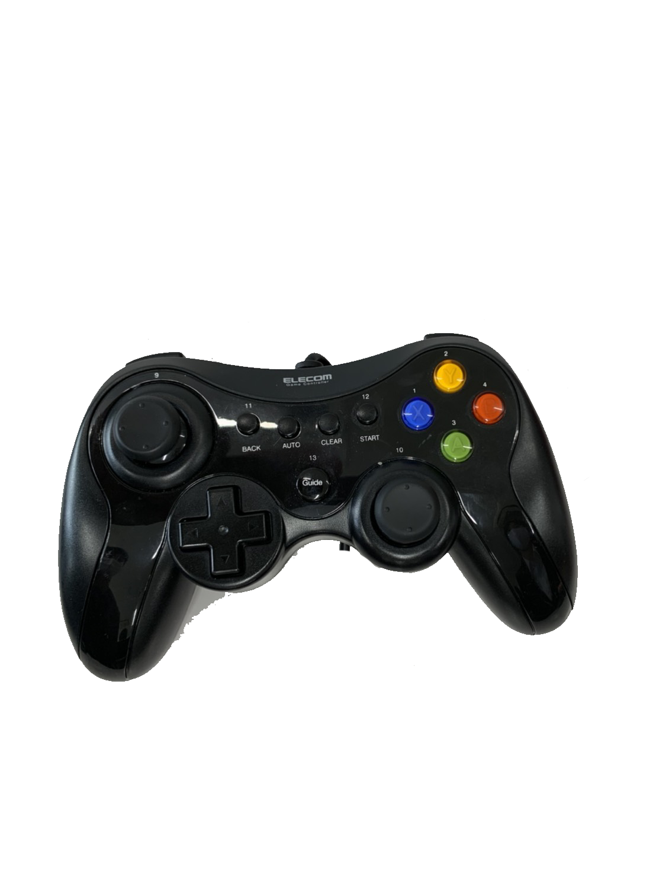
 | ボタン | 使用用途
 | 左ステック | 移動
 | 右スティック | なし
 | A | 弾の発射
 | B | なし
 | X | なし
 | Y | なし
 | R１ | ダッシュ
 | R２ | なし
 | L 1 | なし
 | L 2 | なし

フローチャート
ゲームの流れ
起動

見る
やめる
タイトル

スキップ
チュートリアル

終了
プレイ
最初から

ランキング

リザルト

終了

